FICHA TECNICA
FOTO MUESTRA |  | DESCRIPCIÓN

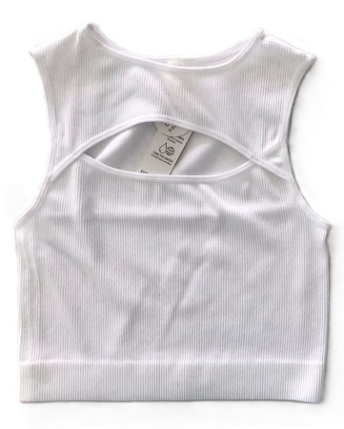
 |  | CROP TOP TEEN SIZADO CON PECHERA CANAL 2X2

 |  | TALLA: | CHICA |  |  | CHICA |  |  | MEDIANA |  |  | GRANDE

 |  | PIEZA: | CROP TOP

 |  | CÓDIGOS: | Q036B12C |  |  | Q036B13C |  |  | Q036B08M |  |  | Q036B31G

 |  | PESO +10%: |  |  | grs | 99.0 |  | grs | 107.8 |  | grs | 117.7 |  | grs

 |  | TIEMPO: | 0:04:14 |  | min | 0:04:38 |  | min | 0:04:11 |  | min | 12:04:32 |  | min

ENHEBRADO

TIPO DE MAQUINA |  |  | TOP2 |  |  | TOP2 |  |  | TOP2 |  |  | CIXING

% | MATERIAL |  | G.HILO | SIS. |  | G.HILO | SIS. |  | G.HILO | SIS. |  | G.HILO | SIS.

27% | LICRA DUBAI |  | #2 | NONES |  | #2 | NONES |  | #2 | NONES |  | #2 | NONES
 | 20/70/68
27% | LICRA YUKI |  | #2 | PARES |  | #2 | PARES |  | #2 | PARES |  | #2 | PARES
 | 20/70/68
46% | NYLON |  | #7 | TODOS |  | #7 | TODOS |  | #5 | TODOS |  | #5 | TODOS
 | 70/68

CONFECCION
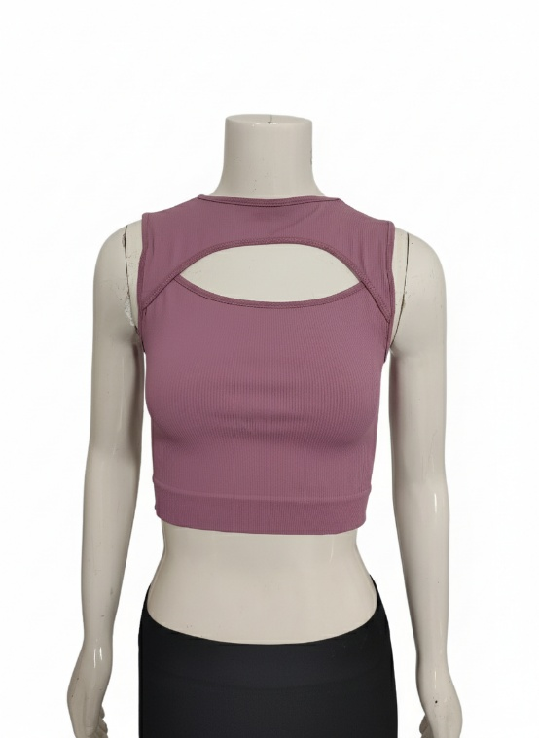
 | FICHA TECNICA
DESARROLLO : OPTIMA |  |  | 8.4
MODELO | Q036
DESCRIPCION: |  | CROP TOP SISADO CON GOTA EN PECHO

CORTE: | SEPARA PECHERA |  | 1

COLLARETA: | GOTA |  | 0.6
 | cuello |  | 0.5
 | SISA |  | 0.7

RECTA: | 4 REMATES |  | 1
 | ETIQUETA |  | 0.35
 | TAMPOGRAFIA |  | 1
 | HOMBRO |  | 0.65
AREA HABILITACION: DEGRAFILA

FLATH: | HOMBROS |  | 0.5

REMATADORA: | 6 REMATES |  | 1.1

AREA DE HABILITACION: DESHEBRA |  |  | 1

